룬드런던 제안서
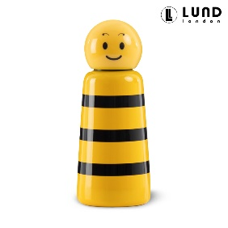 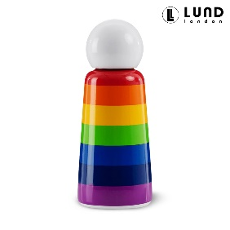 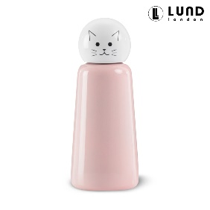 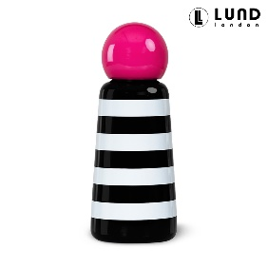 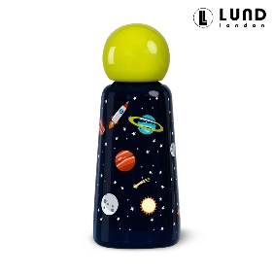 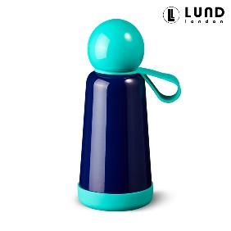 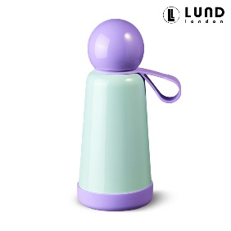 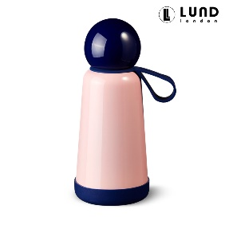 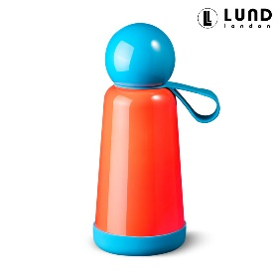 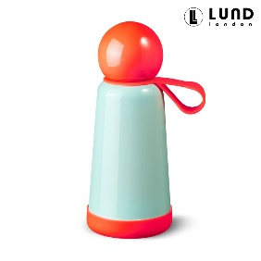 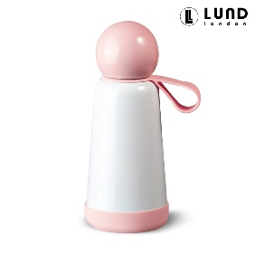 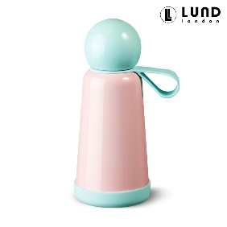

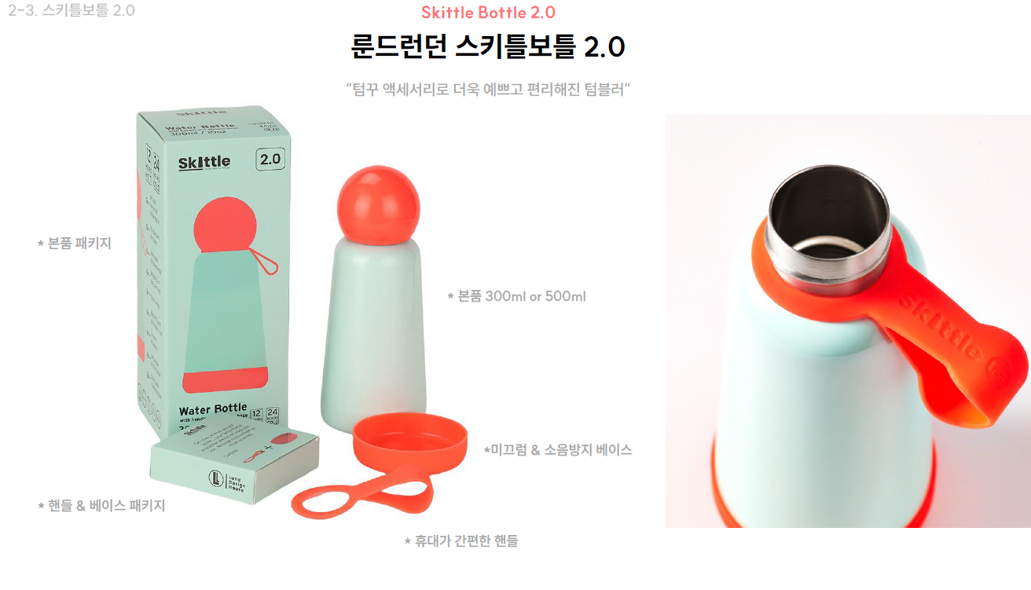
#업체 기본정보
거 래 처 정 보 | 브랜드 |  | 룬드런던 |  | 택배사 |  | 롯데택배 |  | 합배송여부 |  | 가능
 | 제품 |  | 스키틀보틀 2.0v |  | 기본 택배비 |  | 무료
 | 브랜드 담당자 |  | 이찬호 팀장 |  | 무료배송 기준 |  | 국내
 |  |  |  |  | 제주/도서산간 추가 |  | 편도 4,000원 추가 |  | 재고 |  | 진행시 제품별 확인 필요
 | 발주/CS담당자 채널 |  | 발주/CS 메일 (아래 3개 메일 주소 필수) <to> ndcompany010@gmail.com <cc1> ndcompany006@gmail.com <cc2> ch.lee@ndcompany.net |  | 단순 변심/환불 왕복 택배비 (개봉 및 사용시 반품/교환 불가, 제품 불량의 경우 제외 등 공식 홈페이지 조건과 동일) |  | 8,000원 (제주/도서산간지역의 경우 총 16,000원 발생) |  | 당일배송 |  | 오전 11시(물량 과다시 지연)
 |  |  |  |  | 출고/반품지 |  | 주소 : 군포 복합물류터미널 번영로 82-27 N동 서관 5층 신화물류 연락처: 031-460-2691
 | URL |  | https://lundlondon.kr/
#구성안
NO | 카테고리 | 상품명 |  | 옵션 |  | 정상판매가 | 온라인최저가 | 공구판매가 | 정가 대비 할인 | 셀러 수수료 | 벤더 마진(vat포함)
1 | 리빙 | 룬드런던 스키틀보틀 2.0v |  | 12종 중 택1 |  | 69,000 | 49,800 | 45,900 | 33% | 15.0% | 6,885
2 | 리빙 | 룬드런던 스키틀보틀 2.0v 2개 구성 SET |  | 12종 중 택2 |  | 138,000 | 99,600 | 79,800 | 42% | 15.0% | 11,970
 |  |  |  |  |  |  |  |  |  |  | * 스키틀보틀의 높은 수입 단가로 인해 수수료 볼륨이 낮아, 이 부분을 최대한 후르츠팟의 수수료에서 상쇄시킬 수 있도록 스키틀보틀과 후르츠팟을 함께 진행 요청드립니다.

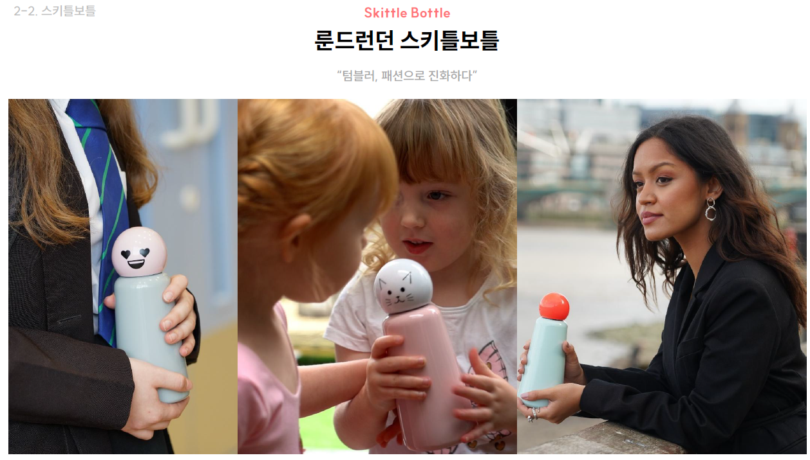
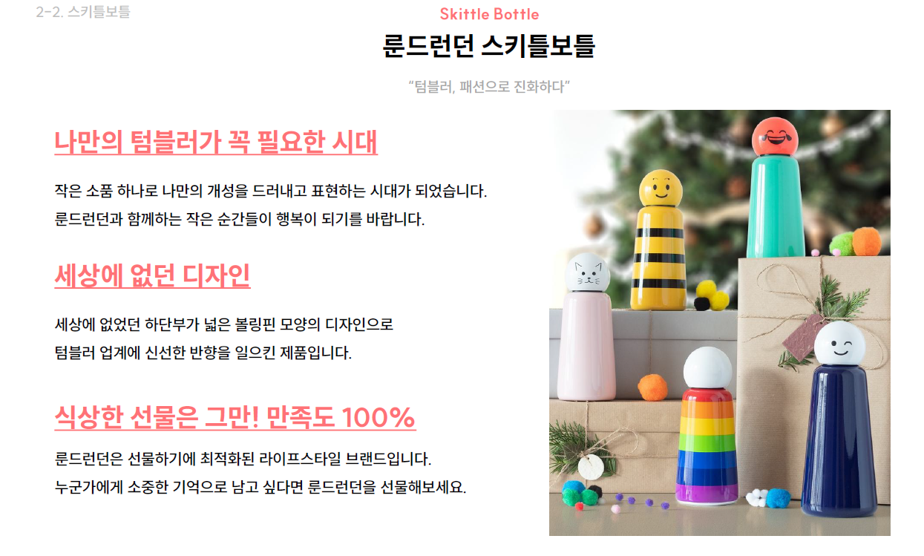
 |  |  |  |  |  |  |  |  |  |  |  |  | 발주서 바코드 | 출고 상품명 | 옵션
 |  |  |  |  |  |  |  |  |  |  |  | 1 | 101654 | [룬드런던] 스키틀보틀2.0 디자인 300ml 범블비 | 범블비
 |  |  |  |  |  |  |  |  |  |  |  | 2 | 101644 | [룬드런던] 스키틀보틀2.0 디자인 300ml 스트라이프/핫핑크 | 스트라이프/핫핑크
 |  |  |  |  |  |  |  |  |  |  |  | 3 | 101643 | [룬드런던] 스키틀보틀2.0 디자인 300ml 캣 | 캣
 |  |  |  |  |  |  |  |  |  |  |  | 4 | 101655 | [룬드런던] 스키틀보틀2.0 디자인 300ml 플래닛 | 플래닛
 |  |  |  |  |  |  |  |  |  |  |  | 5 | 101642 | [룬드런던] 스키틀보틀2.0 디자인 300ml 레인보우 | 레인보우
 |  |  |  |  |  |  |  |  |  |  |  | 6 | 101618 | [룬드런던] 스키틀보틀2.0 미니 300ml 민트/라일락 | 민트/라일락
 |  |  |  |  |  |  |  |  |  |  |  | 7 | 101622 | [룬드런던] 스키틀보틀2.0 미니 300ml 민트/코럴 | 민트/코럴
 |  |  |  |  |  |  |  |  |  |  |  | 8 | 101619 | [룬드런던] 스키틀보틀2.0 미니 300ml 인디고/터콰이즈 | 인디고/터콰이즈
 |  |  |  |  |  |  |  |  |  |  |  | 9 | 101620 | [룬드런던] 스키틀보틀2.0 미니 300ml 코럴/스카이블루 | 코럴/스카이블루
 |  |  |  |  |  |  |  |  |  |  |  | 10 | 101623 | [룬드런던] 스키틀보틀2.0 미니 300ml 핑크/민트 | 핑크/민트
 |  |  |  |  |  |  |  |  |  |  |  | 11 | 101621 | [룬드런던] 스키틀보틀2.0 미니 300ml 핑크/인디고 | 핑크/인디고
 |  |  |  |  |  |  |  |  |  |  |  | 12 | 101624 | [룬드런던] 스키틀보틀2.0 미니 300ml 화이트/핑크 | 화이트/핑크
 |  |  |  |  |  |  |  |  |  |  |  | 샘플
 |  |  |  |  |  |  |  |  |  |  |  | 샘플은 제공되며, 제품 10개 이상 판매 시 무상으로 지원됩니다. 공동구매 미진행 또는 10개 미만 판매 시, 샘플 비용은 공구가 기준으로 청구됩니다.

